0
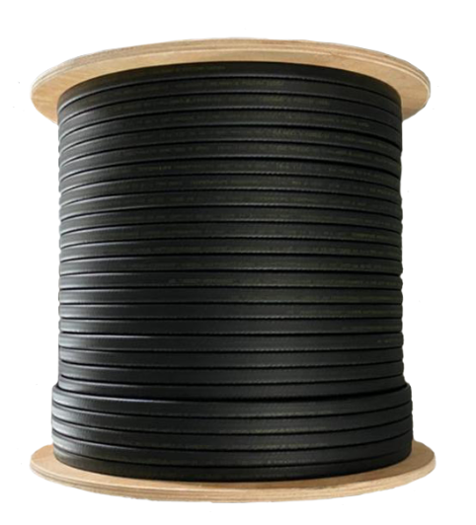

Модель | Описание
Саморегулирующийся кабель без экрана на отрез
Свохит БНСКЛ161 ЛАЙТ | Без оплетки
Свохит БНСК101 без экрана | Без оплетки
Свохит БНСК161 без экрана | Без оплетки
Свохит БНСК241 без экрана | Без оплетки
Свохит БНСК301 без экрана | Без оплетки
Свохит БНСК401 без экрана | Без оплетки
Саморегулирующийся кабель c экраном на отрез
Свохит БНСК162ЛТГ с экраном | Устойчив к УФ сертификат EAC
Свохит БНСК242ЛТГ с экраном | Устойчив к УФ сертификат EAC
Свохит БНСК302ЛТГ с экраном | Устойчив к УФ сертификат EAC
Свохит БНСК402ЛТГ с экраном | Устойчив к УФ сертификат EAC
Саморегулирующийся кабель с экрана на отрез
Эко НСК10ЛПП внутрь трубы | Внутрь трубы EAC пищевая изол.
Свохит ДНСК80ЛП | Обогрев Площадок Де EAC
Саморегулирующийся кабель взрывозащищенный
Кабель 10 КНС 2ЛТГ-ЭЛ | Устойчив к УФ ЕХ сертификат
Кабель 16 КНС 2ЛТГ-ЭЛ | Устойчив к УФ ЕХ сертификат
Кабель 24 КНС 2ЛТГ-ЭЛ | Устойчив к УФ ЕХ сертификат
Кабель 30 КНС 2ЛТГ-ЭЛ | Устойчив к УФ ЕХ сертификат
Кабель 40 КНС 2ЛТГ-ЭЛ | Устойчив к УФ ЕХ сертификат
Саморегулирующийся кабель усиленный промышленного исполнения EX
Кабель 10 КНС 2НТГ-ЭЛ | Пром.Исполнение ЕХ сертификат
Кабель 16 КНС 2НТГ-ЭЛ | Пром.Исполнение ЕХ сертификат
Кабель 24 КНС 2НТГ-ЭЛ | Исполнение ЕХ сертификат
Кабель 30 КНС 2НТГ-ЭЛ | Пром.Исполнение ЕХ сертификат
Кабель 40 КНС 2НТГ-ЭЛ | Исполнение ЕХ сертификат

